상품제안서
오픈형 블루투스이어폰 에이투윙 | 상품코드: S01989

 |  |  |  |  |  |  | 02-713-8555 | www.synergygift.co.kr
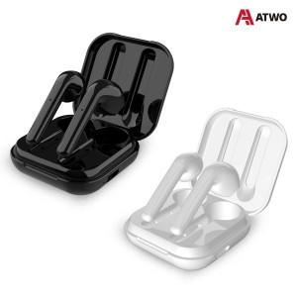

【상세/제작정보】

【인쇄/포장옵션】 | 레이저, 풀칼라 / 포장지포장

【공급단가】 | 수량 | 50~ | 100~ | 500~ | 1,000~ | 2,000~
*VAT별도 | 단가 | 21,490원 | 20,690원 | 19,900원 | 19,100원 | 18,620원

【상품 URL】 | https://www.synergygift.co.kr:443/src/goods_detail.php?gdno=19146

